原型图
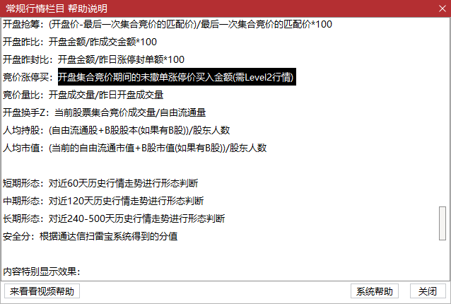
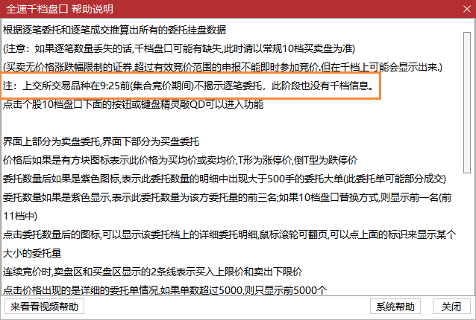
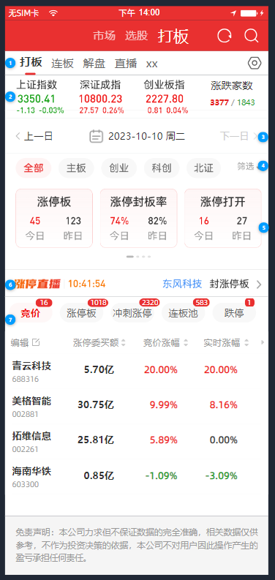
http://192.168.4.180:8080/app/MTTO2h8th/comment/y4Pm_fYyN/KA8JBpZR-

设计文档
功能 | 截图 | 说明
指数&涨跌家数 |  | 指数，点击可打开分时，可设置指数。内测dubug版已实现
 |  | 接口名 | 分时图接口
 |  | 接口 | /TQLEX?Entry=HQServ.PBZST
 |  | 请求示例 | { "Head": { "CharSet": "1", "Target": 0, "sSOToken": "string" }, "Code": "999999", "Setcode": "1", "Date": "0", "HasAttachInfo": "1", "HasGzhgTime": "0" }

 |  | 涨跌家数，文本宫格 |  |  |  |  |  |  | 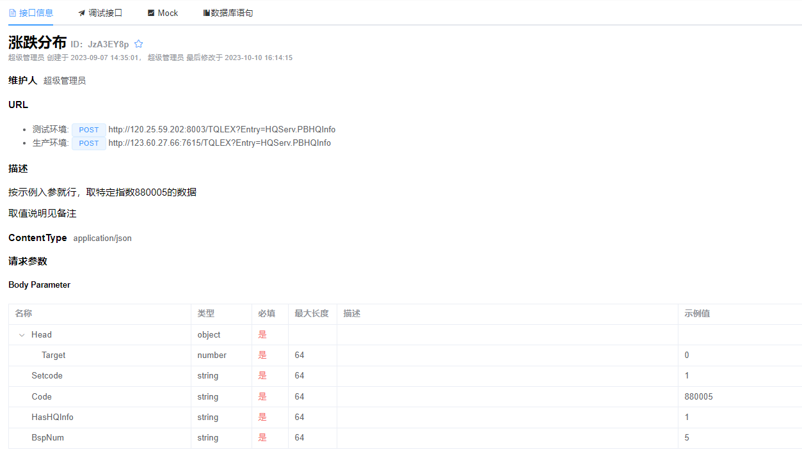
 |  | 接口名 | 涨跌分布
 |  | 接口 | /TQLEX?Entry=HQServ.PBHQInfo
 |  | 请求示例 | {"Head":{"Target":0},"Setcode":"1","Code":"880005","HasHQInfo":"1","BspNum":"5"}

日历 |  | 日历组件，局部控制（除指数和涨跌家数，控制下方所有页面）
 |  | 当日若为交易日，9:15以前默认为上个交易日，9:15及以后为当前交易日。当日若不为交易日，则展示上个最新交易日。日期弹窗时不能选择非交易日

涨停直播 |  | 涨停直播轮播图 | 只显示当天，历史日期不显示。已实现可复用
 |  |  | 接口名 | 主力监控涨跌停
 |  |  | TCI协议 | /TQLEX?Entry=HQServ.hq_nlp_misc（pc） app：/TQLEX?Entry=HQServ.hq_nlp_app_misc
 |  |  | 请求示例 | [{"ReqId":"1200","Market":"0","BkCode":"0","Status":"0","Page":"0","PageSize":"10","modname":"module_misc.dll"}]
 |  |  | 条件参数 | 参数名 | 参数Id | 说明
 |  |  |  | ReqId | ReqId | 固定为1200
 |  |  |  | 市场分类 | Market | 0/1/2/3/4/5/6/7/8 全部A股/主板/中小板/创业板/科创板/板块/深圳A股/上证A股/北证A股
 |  |  |  | 板块代码 | BkCode | Market为5时有效，880201
 |  |  |  | 状态 | Status | 主力监控状态：0：默认，涨跌停相关状态，1：其他（不支持）
 |  |  |  | 页码 | Page | 页码，默认0
 |  |  |  | 每页数量 | PageSize | 每页数量 每页数量最多 100
 |  |  |  | modname | modname | 固定为module_misc.dll
 |  |  | 返回结果 | 取值条件 | name | caption | 取值 | 字段取值条件
 |  |  |  |  | N001 | string | 主力监控状态时间
 |  |  |  |  | N002 | string | 股票名称
 |  |  |  |  | N003 | string | 股票代码
 |  |  |  |  | N004 | string | 市场类型
 |  |  |  |  | N005 | string | 上榜类型
 |  |  |  |  | N006 | string | 实时现价
 |  |  |  |  | N007 | string | 实时涨幅
 |  |  |  |  | N008 | string | 封板额
 |  |  |  |  | N009 | string | 封成比
 |  |  |  |  | N010 | string | 最近30个交易日第一次涨停至今天收盘时的天数
 |  |  |  |  | N011 | string | 最近30个交易日第一次涨停至今天收盘时的涨停天数
 |  |  |  |  | N012 | string | 首次涨停后涨停打开次数
 |  |  |  |  | N013 | string | 首次跌停后跌停打开次数
 |  |  |  |  | N014 | string | 涨停原因
 |  |  |  |  | N015 | string | 对手5档
 |  |  |  |  | N016 | string | 对手盘最优价
 |  |  |  |  | N017 | string | 量比
 |  |  |  |  | N018 | string | 总金额
 |  |  |  |  | N019 | string | 流通市值
 |  |  |  |  | N020 | string | 当前交易日
 |  |  | 内容展示 | 滚动轮播条 | N001 | 时间 | 1、筛选出涨跌停相关的类型 2、默认按照最新的5条记录降序滚动轮播 3.点击股票名称跳转到个股行情，点击其他地方进入主力监控页面
 |  |  |  |  | N002 | 上榜股票名称
 |  |  |  |  | N005 | 上榜类型
 |  |  |  |  | N020 | 当前日期

统计卡片
截图 | 说明
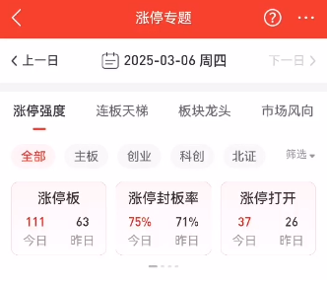 | 当日若为交易日，且时间在9:15及之后，则取TCI协议。已实现可复用
 | TCI协议 | /TQLEX?Entry=HQServ.hq_nlp_misc（pc） app：/TQLEX?Entry=HQServ.hq_nlp_app_misc
 | 请求示例 | [{"ReqId":"1000","Market":"0","BkCode":"0","blockstyle":"3","modname":"module_misc.dll"}]
 | 条件参数 | 参数名 | 参数Id | 说明
 |  | ReqId | ReqId | 固定为1000
 |  | 市场分类 | Market | 0/1/2/3/4/5/6/7/8 全部A股/主板/中小板/创业板/科创板/板块/深圳A股/上证A股/北证A股
 |  | 板块代码 | BkCode | Market为5时有效，880201
 |  | 过滤类型 | blockstyle | 0-全部 1-过滤ST股和退市整理板 2-过滤未开板次新 3-过滤ST股和退市整理板和过滤未开板次新
 |  | modname | modname | 固定为module_misc.dll
 | 返回结果 | 取值条件 | name | caption | 取值 | 字段取值条件
 |  |  | N001 | string | 今日自然涨停个股数
 |  |  | N002 | string | 今日一字涨停个股数
 |  |  | N003 | string | 今日连续涨停个股数
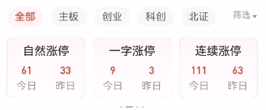 |  |  | N004 | string | 今日自然跌停个股数
 |  |  | N005 | string | 今日一字跌停个股数
 |  |  | N006 | string | 今日连续跌停个股数
 |  |  | N007 | string | 今日曾经涨停个股数
 |  |  | N008 | string | 今日曾经跌停个股数
 |  |  | N009 | string | 昨日自然涨停个股数
 |  |  | N010 | string | 昨日一字涨停个股数
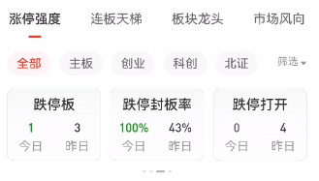 |  |  | N011 | string | 昨日连续涨停个股数
 |  |  | N012 | string | 昨日自然跌停个股数
 |  |  | N013 | string | 昨日一字跌停个股数
 |  |  | N014 | string | 昨日连续跌停个股数
 |  |  | N015 | string | 昨日曾经涨停个股数
 |  |  | N016 | string | 昨日曾经跌停个股数
 |  |  | N017 | string | 昨日涨停今日表现
 |  |  | N018 | string | 今日涨停板个股数
 |  |  | N019 | string | 今日跌停板个股数
 | 内容展示 | 市场，通过Market来传，默认选择全部
 |  | 筛选，通过blockstyle来传，默任传3
 |  | 涨停板 | 今日 | N018
 |  |  | 昨日 | N009 + N010
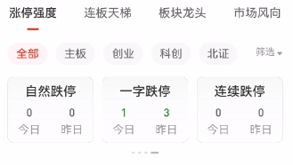 |  | 涨停封板率 | 今日 | N018 * 100 / (N018 + N007) | 结果取整数，四舍五入
 |  |  | 昨日 | (N009 + N010) * 100 / (N009 + N010 + N015) | 结果取整数，四舍五入
 |  | 涨停打开 | 今日 | N007
 |  |  | 昨日 | N015
 |  | 自然涨停 | 今日 | N001
 |  |  | 昨日 | N009 | `
 |  | 一字涨停 | 今日 | N002
 |  |  | 昨日 | N010
 |  | 连续涨停 | 今日 | N003
 |  |  | 昨日 | N011
 |  | 跌停板 | 今日 | N019
 |  |  | 昨日 | N012 + N013
 |  | 跌停封板率 | 今日 | N019 * 100 /(N019 + N008) | 结果取整数，四舍五入
 |  |  | 昨日 | (N012 + N013) * 100 / (N012 + N013 + N016) | 结果取整数，四舍五入
 |  | 跌停打开 | 今日 | N008
 |  |  | 昨日 | N016
 |  | 自然跌停 | 今日 | N004
 |  |  | 昨日 | N012
 |  | 一字跌停 | 今日 | N005
 |  |  | 昨日 | N013
 |  | 连续跌停 | 今日 | N006
 |  |  | 昨日 | N014

 | 其他则取数据库接口，已实现可复用
 | 接口 | /TQLEX?Entry=CWServ.ph_tdxdatacenter_ztqd
 | 请求示例 | {"Params":['00101','0','3','2025-03-06',0,0]}
 | 数据源表 | 411100011=a,100000004=b
 | 条件参数 | 参数名 | 参数Id | 说明
 |  | 分支 | flag | 00101-涨跌停统计
 |  | 市场分类 | Market | 0-全部 1-主板 3-创业板 4-科创板 7-北证A股
 |  | 过滤类型 | blockstyle | 0.全部 1.过滤ST和退市整理 2.过波未开板次新 3.过滤ST退市整理和未开板次新
 |  | 交易日期 | Tdate | 2025-03-06
 |  | 排序字段类型 | SortIndex | 0-24：现价/涨幅/最近一次涨停时间/最近一次跌停时间/几天几板/连续涨停天数/连续跌停天数/板型/封单额/封成比/首次涨停时间/首次跌停时间/最后涨停打开时间/最后跌停打开时间/首次涨停后涨停打开次数/首次涨停后跌停打开次数/最高涨停封单额/最高跌停封单额/涨停金额/涨速（5分钟）/换手率/量比/总金额/主力净流入/大宗净流入
 |  | 排序规则 | Sort | 0：降序，1：升序
 | 返回结果 | 取值条件 | name | caption | 取值 | 字段取值条件
 |  |  | N018 | 涨停板今日 | count(a.T003) | 限定 a.T001=1,count(a.T003)
 |  |  | N100 | 涨停板昨日 | count(a.T003) | 限定 a.T001=1,且 a.T002=Tdate-1;count(a.T003)
 |  |  | N007 | 涨停打开今日 | count(a.T003) | 限定 a.T001=3,count(a.T003)
 |  |  | N015 | 涨停打开昨日 | count(a.T003) | 限定 a.T001=3,且 a.T002=Tdate-1;count(a.T003)
 |  |  | N102 | 涨停封板率今日 | 涨停板今日 / (涨停板今日 + 涨停打开今日)
 |  |  | N103 | 涨停封板率昨日 | 涨停板昨日 / (涨停板昨日 + 涨停打开昨日)
 |  |  | N001 | 自然涨停当日 | count(a.T003) | 限定 a.T001=1,a.T008>09:30:00,且 a.T010=0或空
 |  |  | N009 | 自然涨停昨日 | count(a.T003) | 限定 a.T001=1,且 a.T002=Tdate-1;a.T008>09:30:00,且 a.T010=0或空
 |  |  | N002 | 一字涨停当日 | count(a.T003) | 限定 a.T001=1,a.T008<=09:30:00
 |  |  | N010 | 一字涨停昨日 | count(a.T003) | 限定 a.T001=1,且 a.T002=Tdate-1;a.T008<=09:30:00
 |  |  | N003 | 连续涨停当日 | count(a.T003) | 限定 a.T001=1,且 a.T019>=1;count(a.T003)
 |  |  | N011 | 连续涨停昨日 | count(a.T003) | 限定 a.T001=1,a.T019>=1,且 a.T002=Tdate-1;count(a.T003)
 |  |  | N019 | 跌停板今日 | count(a.T003) | 限定 a.T001=0,count(a.T003)
 |  |  | N101 | 跌停板昨日 | count(a.T003) | 限定 a.T001=0,且 a.T002=Tdate-1;count(a.T003)
 |  |  | N008 | 跌停打开今日 | count(a.T003) | 限定 a.T001=2,count(a.T003)
 |  |  | N016 | 跌停打开昨日 | count(a.T003) | 限定 a.T001=2,且 a.T002=Tdate-1;count(a.T003)
 |  |  | N104 | 跌停封板率今日 | 跌停板今日 / (跌停板今日 + 跌停打开今日)
 |  |  | N105 | 跌停封板率昨日 | 跌停板昨日 / (跌停板昨日 + 跌停打开昨日)
 |  |  | N004 | 自然跌停当日 | count(a.T003) | 限定 a.T001=0,a.T008>09:30:00,且 a.T010=0或空
 |  |  | N012 | 自然跌停昨日 | count(a.T003) | 限定 a.T001=0,且 a.T002=Tdate-1;a.T008>09:30:00,且 a.T010=0或空
 |  |  | N005 | 一字跌停当日 | count(a.T003) | 限定 a.T001=0,a.T008<=09:30:00
 |  |  | N013 | 一字跌停昨日 | count(a.T003) | 限定 a.T001=0,且 a.T002=Tdate-1;a.T008<=09:30:00
 |  |  | N006 | 连续跌停当日 | count(a.T003) | 限定 a.T001=0,且 a.T019>=1;count(a.T003)
 |  |  | N014 | 连续跌停昨日 | count(a.T003) | 限定 a.T001=0,a.T019>=1,且 a.T002=Tdate-1;count(a.T003)
 | 内容展示 | 市场，通过Market来传，默认选择全部
 |  | 筛选，通过blockstyle来传，默任传3
 |  | 日期，通过Tdate来传，根据日历传的日期变动
 |  | 涨停板 | 今日 | N018
 |  |  | 昨日 | N100
 |  | 涨停封板率 | 今日 | N102 | 加上%
 |  |  | 昨日 | N103 | 加上%
 |  | 涨停打开 | 今日 | N007
 |  |  | 昨日 | N015
 |  | 自然涨停 | 今日 | N001
 |  |  | 昨日 | N009
 |  | 一字涨停 | 今日 | N002
 |  |  | 昨日 | N010
 |  | 连续涨停 | 今日 | N003
 |  |  | 昨日 | N011
 |  | 跌停板 | 今日 | N019
 |  |  | 昨日 | N101
 |  | 跌停封板率 | 今日 | N104
 |  |  | 昨日 | N105
 |  | 跌停打开 | 今日 | N008
 |  |  | 昨日 | N016
 |  | 自然跌停 | 今日 | N004
 |  |  | 昨日 | N012
 |  | 一字跌停 | 今日 | N005
 |  |  | 昨日 | N013
 |  | 连续跌停 | 今日 | N006
 |  |  | 昨日 | N014

竞价
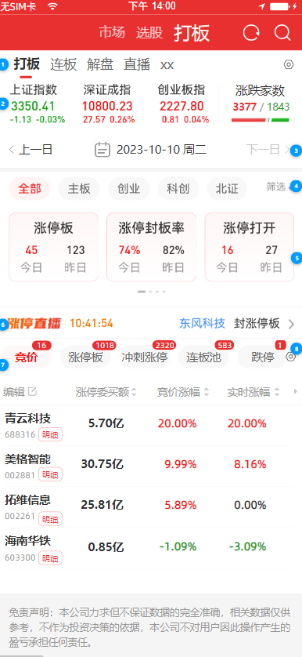 | 当日若为交易日，且时间在9:15及之后，则日期默认
 | TCI协议 | /TQLEX?Entry=HQServ.hq_nlp_misc（pc） app：/TQLEX?Entry=HQServ.hq_nlp_app_misc
 | 请求示例 | [{"ReqId":"201050","Tdate":"","Market":"0","blockstyle":"3","Sort":"1","Desc":"1","Page":"0","PageSize":"100","modname":"module_misc.dll"}]
 | 条件参数 | 参数名 | 参数Id | 说明
 |  | ReqId | ReqId | 固定为201050
 |  | 市场分类 | Market | 0/1/2/3/4/6/7/8 全部A股/主板/中小板/创业板/科创板/深圳A股/上证A股/北证A股
 |  | 过滤类型 | blockstyle | 0-全部 1-过滤ST股和退市整理板 2-过滤未开板次新 3-过滤ST股和退市整理板和过滤未开板次新
 |  | 页码 | Page | 页码，默认0
 |  | 每页数量 | PageSize | 每页数量
 |  | 排序字段 | Sort | 0-代码,1-竞价涨停委买额,2-竞价涨幅,3-实时涨幅,4-行业名称,5-竞价净额,6-竞价成交额,7-竞价换手,8-流通市值,9-现价,10-竞价量比,11-主力净额
 |  | 排序规则 | Desc | 0-升序, 1-降序
 |  | 日期 | Tdate | 请求日期[可选]默认最新交易日，YYYYMMDD
 |  | modname | modname | 开发定义
 | 返回结果 | 取值条件 | name | caption | 取值 | 字段取值条件
 |  | 日期=Tdate时，竞价涨停委买额>=100万元 | N001 | string | 证券代码
 |  |  | N002 | string | 证券名称
 |  |  | N003 | string | 市场类型
 |  |  | N004 | string | 竞价涨停委买额
 |  |  | N005 | string | 竞价涨幅
 |  |  | N006 | string | 实时涨幅
 |  |  | N007 | string | 行业名称
 |  |  | N008 | string | 竞价净额 | 这个还没存
 |  |  | N009 | string | 竞价成交额
 |  |  | N010 | string | 竞价换手
 |  |  | N011 | string | 流通市值
 |  |  | N012 | string | 现价
 |  |  | N013 | string | 竞价量比
 |  |  | N014 | string | 主力净额
 | 内容展示 | 市场分类、过滤类型与统计卡片的传参一致。
 |  | 1.可编辑表头 2.长按列表，可弹出多股同列、加自选、批量添加的悬浮窗 3-字段均可排序 4.单击跳转个股分时 5.如果没有数据，显示暂无相关数据。
 |  |  | N001 | 证券名称
 |  |  | N002 | 证券代码 | 点击明细跳转到个股涨跌分析网页（现成网页）
 |  |  | N003 | 市场类型 | 不展示
 |  |  | N004 | 涨停委买额 | 乘以一百万后，用万亿表达法。保留两位小数。红色
 |  |  | N005 | 竞价涨幅 | 保留两位小数，加上%，红涨绿跌
 |  |  | N006 | 实时涨幅 | 保留两位小数，加上%，红涨绿跌
 |  |  | N012 | 现价 | 保留两位小数，红涨绿跌
 |  |  | N009 | 竞价成交额 | 保留两位小数，万亿表达法
 |  |  | N010 | 竞价换手 | 保留两位小数，加上%
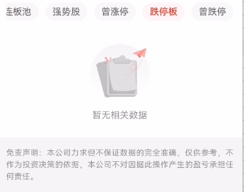 |  |  | N011 | 流通市值 | 保留两位小数，万亿表达法
 |  |  | N013 | 竞价量比 | 保留两位小数

 | 其他则仍取这个接口（当日若为交易日，且时间在9:15之前传上个交易日日期。其他按日历控件日期传），内容展示相同
 | [{"ReqId":"201050","Tdate":"20250306","Market":"0","blockstyle":"3","Sort":"1","Desc":"1","Page":"0","PageSize":"100","modname":"module_misc.dll"}]

涨停板
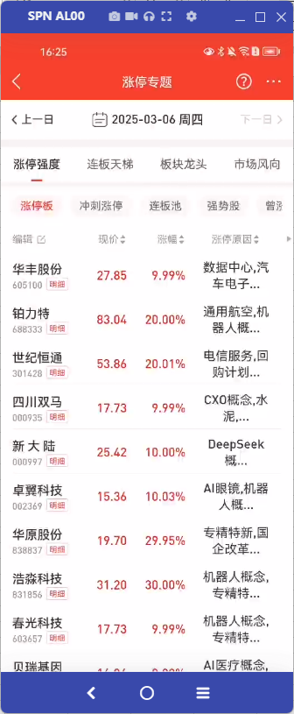 | 当日若为交易日，且时间在9:15及之后，则取TCI协议。已实现可复用
 | TCI协议 | /TQLEX?Entry=HQServ.hq_nlp_misc（pc） app：/TQLEX?Entry=HQServ.hq_nlp_app_misc
 | 请求示例 | [{"ReqId":"1100","Market":"0","blockstyle":"3","BkCode":"","FilterBkCode":"","Zdt":"7","ZdtOld":"0","ZfRange":"0","SortIndex":"2","Sort":"0","Page":"0","PageSize":"100","modname":"module_misc.dll"}]
 | 条件参数 | 参数名 | 参数Id | 说明
 |  | ReqId | ReqId | 固定为1100
 |  | 市场分类 | Market | 0/1/2/3/4/5/6/7/8/9/10/11/12/13/14/15 全部A股(默认)/主板/中小板/创业板/科创板/板块成分股/全部板块/行业板块/概念板块/风格板块/地区板块/北证A股/研究行业二级/深圳A股/上证A股/北证A股
 |  | 板块代码 | BkCode | Market为5时有效，880201
 |  | 过滤板块 | FilterBkCode | 880380，880398
 |  | 过滤类型 | blockstyle | 0-全部 1-过滤ST股和退市整理板 2-过滤未开板次新 3-过滤ST股和退市整理板和过滤未开板次新
 |  | 涨跌停状态 | Zdt | 当前涨跌停状态：0/1/2/3/4/5/6/7/8：全部A股(默认)/自然涨停/一字涨停/连续涨停/自然跌停/一字跌停/连续跌停/涨停/跌停
 |  | 涨跌停状态旧 | ZdtOld | 曾涨跌停状态：0：默认，1：曾涨停，2：曾跌停
 |  | 涨幅范围 | ZfRange | 是否在区间"7%-涨停"内：0：不受条件限制，1：是
 |  | 排序字段 | SortIndex | 排序字段类型：0-25：现价/涨幅/最近一次涨停时间/最近一次跌停时间/几天几板/连续涨停天数/连续跌停天数/板型/封单额/封成比/首次涨停时间/首次跌停时间/最后涨停打开时间/最后跌停打开时间/首次涨停后涨停打开次数/首次涨停后跌停打开次数/最高涨停封单额/最高跌停封单额/涨停金额/涨速（5分钟）/换手率/量比/总金额/主力净流入/大宗净流入/涨停原因
 |  | 排序规则 | Sort | 0：降序，1：升序
 |  | 页码 | Page | 页码，默认0
 |  | 每页数量 | PageSize | 每页数量 每页数量最多 100
 |  | modname | modname | 固定为module_misc.dll
 | 返回结果 | 取值条件 | name | caption | 取值 | 字段取值条件
 |  |  | N001 | string | 证券名称
 |  |  | N002 | string | 证券代码
 |  |  | N003 | string | 次新标识：0：默认，1：次新
 |  |  | N004 | string | 市场类型
 |  |  | N005 | string | 现价
 |  |  | N006 | string | 涨幅
 |  |  | N007 | string | 最近一次涨停时间
 |  |  | N008 | string | 最近一次跌停时间
 |  |  | N009 | string | 几天几板
 |  |  | N010 | string | 连续涨停天数
 |  |  | N011 | string | 连续跌停天数
 |  |  | N012 | string | 板型
 |  |  | N013 | string | 封单额
 |  |  | N014 | string | 封成比
 |  |  | N015 | string | 首次涨停时间
 |  |  | N016 | string | 首次跌停时间
 |  |  | N017 | string | 最后涨停打开时间
 |  |  | N018 | string | 最后跌停打开时间
 |  |  | N019 | string | 首次涨停后涨停打开次数
 |  |  | N020 | string | 首次跌停后跌停打开次数
 |  |  | N021 | string | 最高涨停封单额
 |  |  | N022 | string | 最高跌停封单额
 |  |  | N023 | string | 涨停金额
 |  |  | N024 | string | 涨速（5分钟）
 |  |  | N025 | string | 换手率
 |  |  | N026 | string | 量比
 |  |  | N027 | string | 总金额
 |  |  | N028 | string | 资金净流入
 |  |  | N029 | string | 主力资金净流入
 |  |  | N030 | string | 涨停原因
 | 内容展示 | 市场分类、过滤类型与统计卡片的传参一致。涨停板，通过Zdt来传，固定传7
 |  | 1.可编辑表头 2.长按列表，可弹出多股同列、加自选、批量添加的悬浮窗 3-字段均可排序 4.单击跳转个股分时 5.如果没有数据，显示暂无相关数据。具体交互见通达信app涨停专题
 |  |  | N001 | 证券名称
 |  |  | N002 | 证券代码 | 点击明细跳转到个股涨跌分析网页（现成网页）
 |  |  | N004 | 市场类型 | 不展示
 |  |  | N005 | 现价 | 保留两位小数，红涨绿跌
 |  |  | N006 | 涨幅 | 乘以100，加上%，红涨绿跌
 |  |  | N030 | 涨停原因 | 单击，弹出轻提示，具体交互见通达信app涨停专题
 |  |  | N007 | 最新涨停 | 转成YY:MM:DD
 |  |  | N009 | 几天几板
 |  |  | N010 | 连板天数 | 加上天
 |  |  | N012 | 板型
 |  |  | N013 | 封单额 | 保留两位小数。万亿表达法
 |  |  | N014 | 封成比 | 保留两位小数
 |  |  | N015 | 首次涨停 | 转成YY:MM:DD
 |  |  | N019 | 开板次数 | 加上次
 |  |  | N023 | 涨停金额 | 保留两位小数。万亿表达法。红色
 |  |  | N027 | 总金额 | 保留两位小数。万亿表达法
 |  |  | N029 | 主力净额 | 保留两位小数。万亿表达法。正数红负数绿
 |  |  | N025 | 换手率 | 保留两位小数，加上%

 | 其他则取数据库接口，已实现可复用
 | 接口 | /TQLEX?Entry=CWServ.ph_tdxdatacenter_ztqd
 | 请求示例 | {"Params":['00102','0','3','2025-03-06',2,0]}
 | 数据源表 | 411100011=a,100000004=b,180108000=c,431110000=d,431108000=e
 | 条件参数 | 参数名 | 参数Id | 说明
 |  | 分支 | flag | 00102-涨停板个股明细
 |  | 市场分类 | Market | 0-全部 1-主板 3-创业板 4-科创板 7-北证A股
 |  | 过滤类型 | blockstyle | 0.全部 1.过滤ST和退市整理 2.过波未开板次新 3.过滤ST退市整理和未开板次新
 |  | 交易日期 | Tdate | 2025-03-06
 |  | 排序字段类型 | SortIndex | 0-24：现价/涨幅/最近一次涨停时间/最近一次跌停时间/几天几板/连续涨停天数/连续跌停天数/板型/封单额/封成比/首次涨停时间/首次跌停时间/最后涨停打开时间/最后跌停打开时间/首次涨停后涨停打开次数/首次涨停后跌停打开次数/最高涨停封单额/最高跌停封单额/涨停金额/涨速（5分钟）/换手率/量比/总金额/主力净流入/大宗净流入
 |  | 排序规则 | Sort | 0：降序，1：升序
 | 返回结果 | 取值条件 | name | caption | 取值 | 字段取值条件
 |  | 1、限定 a.T002=Tdate 且 a.T001=1; 2、限定 b.T002=a.T003.且 b.T006=001001; 3、a.T003=c.SecuCode 4.a.T003=d.GpCode 5.a.T003=e.GpCode 6.默认按最新涨停N007降序排列 | xh | 序号 | 从1开始连续增加的整数
 |  |  | N001 | 证券名称 | b.T003
 |  |  | N002 | 证券代码 | a.T003
 |  |  | N004 | 市场类型
 |  |  | N005 | 现价 | c.ClosePrice
 |  |  | N006 | 涨幅 | (c.ClosePrice - c.PrevClosePrice) * 100 / c.PrevClosePrice | 涨红跌绿
 |  |  | N030 | 涨停原因 | a.T014
 |  |  | N007 | 最新涨停（时间） | a.T008
 |  |  | N009 | 几天几板 | a.T021 + a.T022
 |  |  | N010 | 连板天数 | a.T019
 |  |  | N012 | 板型 | a.T024
 |  |  | N013 | 封单额 | a.T005 | 万亿表达法
 |  |  | N014 | 封成比 | a.T018 | 保留2位小数
 |  |  | N015 | 首次涨停 | a.T006
 |  |  | N019 | 开板次数 | a.T010
 |  |  | N023 | 涨停金额 | a.T025 | 字体红色显示
 |  |  | N027 | 总金额 | c.TurnoverValue | 万亿表达法
 |  |  | N029 | 主力净额 | e.BigIn_1 - e.BigOut_1 | 万亿表达法
 |  |  | N025 | 换手率 | d.DayTurnover | 保留2位小数
 |  |  | 点击股票名称行，整行跳转到个股行情

 | 内容展示 | 市场分类、过滤类型与统计卡片的传参一致。
 |  | 日期，通过Tdate来传，根据日历传的日期变动
 |  | 1.可编辑表头 2.长按列表，可弹出多股同列、加自选、批量添加的悬浮窗 3-字段均可排序 4.单击跳转个股分时。具体交互见通达信app涨停专题
 |  |  | N001 | 证券名称
 |  |  | N002 | 证券代码 | 点击明细跳转到个股涨跌分析网页（现成网页）
 |  |  | N004 | 市场类型 | 不展示
 |  |  | N005 | 现价 | 保留两位小数，红涨绿跌
 |  |  | N006 | 涨幅 | 加上%，红涨绿跌
 |  |  | N030 | 涨停原因 | 单击，弹出轻提示，具体交互见通达信app涨停专题
 |  |  | N007 | 最新涨停
 |  |  | N009 | 几天几板
 |  |  | N010 | 连板天数 | 加上天
 |  |  | N012 | 板型
 |  |  | N013 | 封单额 | 保留两位小数。万亿表达法
 |  |  | N014 | 封成比 | 保留两位小数
 |  |  | N015 | 首次涨停
 |  |  | N019 | 开板次数 | 加上次
 |  |  | N023 | 涨停金额 | 保留两位小数。万亿表达法。红色
 |  |  | N027 | 总金额 | 保留两位小数。万亿表达法
 |  |  | N029 | 主力净额 | 保留两位小数。万亿表达法。正数红负数绿
 |  |  | N025 | 换手率 | 保留两位小数，加上%

冲刺涨停
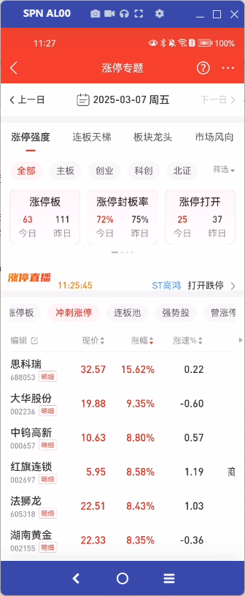 | 当日若为交易日，且时间在9:15及之后，则取TCI协议。已实现可复用
 | TCI协议 | /TQLEX?Entry=HQServ.hq_nlp_misc（pc） app：/TQLEX?Entry=HQServ.hq_nlp_app_misc
 | 请求示例 | [{"ReqId":"201011","Market":"0","blockstyle":"3","Page":"0","PageSize":"100","Sort":"1","Desc":"0","modname":"module_misc.dll"}]
 | 条件参数 | 参数名 | 参数Id | 说明
 |  | ReqId | ReqId | 固定为201011
 |  | 市场分类 | Market | 0/1/2/3/4/6/7/8 全部A股/主板/中小板/创业板/科创板/深圳A股/上证A股/北证A股
 |  | 过滤类型 | blockstyle | 0-全部 1-过滤ST股和退市整理板 2-过滤未开板次新 3-过滤ST股和退市整理板和过滤未开板次新
 |  | 页码 | Page | 页码,从0开始,-1:返回全部
 |  | 每页数量 | PageSize | 每页数量 每页数量最多 100
 |  | 排序字段 | Sort | 0-代码,1-涨幅,2-最新价,3-涨速,4-行业名称,5-主力净额,6-成交额,7-换手率,8-流通市值
 |  | 排序规则 | Desc | 0-逆序,1-顺序
 |  | modname | modname | 固定为module_misc.dll
 | 返回结果 | 取值条件 | name | caption | 取值 | 字段取值条件
 |  |  | N001 | string | 证券代码
 |  |  | N002 | string | 证券名称
 |  |  | N003 | string | 市场类型
 |  |  | N004 | string | 涨幅%(实时)
 |  |  | N005 | string | 最新价
 |  |  | N006 | string | 涨速%
 |  |  | N007 | string | 行业名称
 |  |  | N008 | string | 主力净额
 |  |  | N009 | string | 成交额
 |  |  | N010 | string | 换手率%
 |  |  | N011 | string | 流通市值

 | 内容展示 | 市场分类、过滤类型与统计卡片的传参一致
 |  | 1.可编辑表头 2.长按列表，可弹出多股同列、加自选、批量添加的悬浮窗 3-字段均可排序 4.单击跳转个股分时。具体交互见通达信app涨停专题
 |  |  | N001 | 证券代码 | 点击明细跳转到个股涨跌分析网页（现成网页）
 |  |  | N002 | 证券名称
 |  |  | N003 | 市场类型 | 不展示
 |  |  | N005 | 现价 | 保留两位小数，红涨绿跌
 |  |  | N004 | 涨幅 | 加上%，红涨绿跌
 |  |  | N006 | 涨速% | 保留两位小数
 |  |  | N007 | 行业
 |  |  | N008 | 主力净额 | 保留两位小数。万亿表达法。正数红负数绿
 |  |  | N009 | 成交额 | 保留两位小数。万亿表达法
 |  |  | N010 | 换手率% | 保留两位小数
 |  |  | N011 | 流通市值 | 保留两位小数。万亿表达法

 | 当日若为交易日，且时间在9:15之前，则显示暂时无相关数据

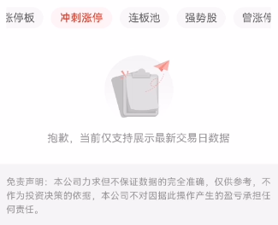 | 若当日不为最新交易日，则显示“抱歉，当前仅支持展示最新交易日数据”

连板池
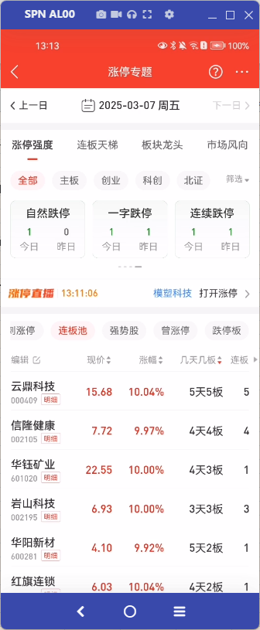 | 当日若为交易日，且时间在9:15及之后，则取TCI协议。已实现可复用
 | TCI协议 | /TQLEX?Entry=HQServ.hq_nlp_misc（pc） app：/TQLEX?Entry=HQServ.hq_nlp_app_misc
 | 请求示例 | [{"ReqId":"1100","Market":"0","blockstyle":"3","BkCode":"","FilterBkCode":"","Zdt":"3","ZdtOld":"0","ZfRange":"0","SortIndex":"4","Sort":"0","Page":"0","PageSize":"100","modname":"module_misc.dll"}]
 | 条件参数 | 参数名 | 参数Id | 说明
 |  | ReqId | ReqId | 固定为1100
 |  | 市场分类 | Market | 0/1/2/3/4/5/6/7/8/9/10/11/12/13/14/15 全部A股(默认)/主板/中小板/创业板/科创板/板块成分股/全部板块/行业板块/概念板块/风格板块/地区板块/北证A股/研究行业二级/深圳A股/上证A股/北证A股
 |  | 板块代码 | BkCode | Market为5时有效，880201
 |  | 过滤板块 | FilterBkCode | 880380，880398
 |  | 过滤类型 | blockstyle | 0-全部 1-过滤ST股和退市整理板 2-过滤未开板次新 3-过滤ST股和退市整理板和过滤未开板次新
 |  | 涨跌停状态 | Zdt | 当前涨跌停状态：0/1/2/3/4/5/6/7/8：全部A股(默认)/自然涨停/一字涨停/连续涨停/自然跌停/一字跌停/连续跌停/涨停/跌停
 |  | 涨跌停状态旧 | ZdtOld | 曾涨跌停状态：0：默认，1：曾涨停，2：曾跌停
 |  | 涨幅范围 | ZfRange | 是否在区间"7%-涨停"内：0：不受条件限制，1：是
 |  | 排序字段 | SortIndex | 排序字段类型：0-25：现价/涨幅/最近一次涨停时间/最近一次跌停时间/几天几板/连续涨停天数/连续跌停天数/板型/封单额/封成比/首次涨停时间/首次跌停时间/最后涨停打开时间/最后跌停打开时间/首次涨停后涨停打开次数/首次涨停后跌停打开次数/最高涨停封单额/最高跌停封单额/涨停金额/涨速（5分钟）/换手率/量比/总金额/主力净流入/大宗净流入/涨停原因
 |  | 排序规则 | Sort | 0：降序，1：升序
 |  | 页码 | Page | 页码，默认0
 |  | 每页数量 | PageSize | 每页数量 每页数量最多 100
 |  | modname | modname | 固定为module_misc.dll
 | 返回结果 | 取值条件 | name | caption | 取值 | 字段取值条件
 |  |  | N001 | string | 证券名称
 |  |  | N002 | string | 证券代码
 |  |  | N003 | string | 次新标识：0：默认，1：次新
 |  |  | N004 | string | 市场类型
 |  |  | N005 | string | 现价
 |  |  | N006 | string | 涨幅
 |  |  | N007 | string | 最近一次涨停时间
 |  |  | N008 | string | 最近一次跌停时间
 |  |  | N009 | string | 几天几板
 |  |  | N010 | string | 连续涨停天数
 |  |  | N011 | string | 连续跌停天数
 |  |  | N012 | string | 板型
 |  |  | N013 | string | 封单额
 |  |  | N014 | string | 封成比
 |  |  | N015 | string | 首次涨停时间
 |  |  | N016 | string | 首次跌停时间
 |  |  | N017 | string | 最后涨停打开时间
 |  |  | N018 | string | 最后跌停打开时间
 |  |  | N019 | string | 首次涨停后涨停打开次数
 |  |  | N020 | string | 首次跌停后跌停打开次数
 |  |  | N021 | string | 最高涨停封单额
 |  |  | N022 | string | 最高跌停封单额
 |  |  | N023 | string | 涨停金额
 |  |  | N024 | string | 涨速（5分钟）
 |  |  | N025 | string | 换手率
 |  |  | N026 | string | 量比
 |  |  | N027 | string | 总金额
 |  |  | N028 | string | 资金净流入
 |  |  | N029 | string | 主力资金净流入
 |  |  | N030 | string | 涨停原因
 | 内容展示 | 市场分类、过滤类型与统计卡片的传参一致。连板池，通过Zdt来传，固定传3
 |  | 1.可编辑表头 2.长按列表，可弹出多股同列、加自选、批量添加的悬浮窗 3-字段均可排序 4.单击跳转个股分时 5.如果没有数据，显示暂无相关数据。具体交互见通达信app涨停专题
 |  |  | N001 | 证券名称
 |  |  | N002 | 证券代码 | 点击明细跳转到个股涨跌分析网页（现成网页）
 |  |  | N004 | 市场类型 | 不展示
 |  |  | N005 | 现价 | 保留两位小数，红涨绿跌
 |  |  | N006 | 涨幅 | 乘以100，加上%，红涨绿跌
 |  |  | N009 | 几天几板
 |  |  | N010 | 连板天数 | 加上天
 |  |  | N012 | 板型
 |  |  | N030 | 涨停原因 | 单击，弹出轻提示，具体交互见通达信app涨停专题
 |  |  | N007 | 最新涨停 | 转成YY:MM:DD
 |  |  | N013 | 封单额 | 保留两位小数。万亿表达法
 |  |  | N014 | 封成比 | 保留两位小数
 |  |  | N015 | 首次涨停 | 转成YY:MM:DD
 |  |  | N019 | 开板次数 | 加上次
 |  |  | N023 | 涨停金额 | 保留两位小数。万亿表达法。红色
 |  |  | N027 | 总金额 | 保留两位小数。万亿表达法
 |  |  | N029 | 主力净额 | 保留两位小数。万亿表达法。正数红负数绿
 |  |  | N025 | 换手率 | 保留两位小数，加上%

 | 其他则取数据库接口，已实现可复用
 | 接口 | /TQLEX?Entry=CWServ.ph_tdxdatacenter_ztqd
 | 请求示例 | {"Params":['00102','0','3','2025-03-06',5,0]}
 | 数据源表 | 411100011=a,100000004=b,180108000=c,431110000=d,431108000=e
 | 条件参数 | 参数名 | 参数Id | 说明
 |  | 分支 | flag | 00102-涨停板个股明细
 |  | 市场分类 | Market | 0-全部 1-主板 3-创业板 4-科创板 7-北证A股
 |  | 过滤类型 | blockstyle | 0.全部 1.过滤ST和退市整理 2.过波未开板次新 3.过滤ST退市整理和未开板次新
 |  | 交易日期 | Tdate | 2025-03-06
 |  | 排序字段类型 | SortIndex | 固定传5 0-24：现价/涨幅/最近一次涨停时间/最近一次跌停时间/几天几板/连续涨停天数/连续跌停天数/板型/封单额/封成比/首次涨停时间/首次跌停时间/最后涨停打开时间/最后跌停打开时间/首次涨停后涨停打开次数/首次涨停后跌停打开次数/最高涨停封单额/最高跌停封单额/涨停金额/涨速（5分钟）/换手率/量比/总金额/主力净流入/大宗净流入
 |  | 排序规则 | Sort | 固定传0 0：降序，1：升序
 | 返回结果 | 取值条件 | name | caption | 取值 | 字段取值条件
 |  |  | xh | 序号 | 从1开始连续增加的整数
 |  |  | N001 | 证券名称 | b.T003
 |  |  | N002 | 证券代码 | a.T003
 |  |  | N004 | 市场类型
 |  |  | N005 | 现价 | c.ClosePrice
 |  |  | N006 | 涨幅 | (c.ClosePrice - c.PrevClosePrice) * 100 / c.PrevClosePrice | 涨红跌绿
 |  |  | N030 | 涨停原因 | a.T014
 |  |  | N007 | 最新涨停（时间） | a.T008
 |  |  | N009 | 几天几板 | a.T021 + a.T022
 |  |  | N010 | 连板天数 | a.T019
 |  |  | N012 | 板型 | a.T024
 |  |  | N013 | 封单额 | a.T005 | 万亿表达法
 |  |  | N014 | 封成比 | a.T018 | 保留2位小数
 |  |  | N015 | 首次涨停 | a.T006
 |  |  | N019 | 开板次数 | a.T010
 |  |  | N023 | 涨停金额 | a.T025 | 字体红色显示
 |  |  | N027 | 总金额 | c.TurnoverValue | 万亿表达法
 |  |  | N029 | 主力净额 | e.BigIn_1 - e.BigOut_1 | 万亿表达法
 |  |  | N025 | 换手率 | d.DayTurnover | 保留2位小数
 |  |  | 点击股票名称行，整行跳转到个股行情
 | 内容展示 | 市场分类、过滤类型与统计卡片的传参一致。
 |  | 日期，通过Tdate来传，根据日历传的日期变动
 |  | 仅展示连续涨停天数大于1（N010>1）或几天几板（N009）中几板>1的个股，将所有数据取出后前端页面进行排序。默认按几天几板（N009)中几板降序排列，如果几板高度相同，则按几天升序排列。例如15天11板、10天8板、8天8板，排序为15天11板、8天8板、10天8板。
 |  | 1.可编辑表头 2.长按列表，可弹出多股同列、加自选、批量添加的悬浮窗 3-字段均可排序 4.单击跳转个股分时。具体交互见通达信app涨停专题
 |  |  | N001 | 证券名称
 |  |  | N002 | 证券代码 | 点击明细跳转到个股涨跌分析网页（现成网页）
 |  |  | N004 | 市场类型 | 不展示
 |  |  | N005 | 现价 | 保留两位小数，红涨绿跌
 |  |  | N006 | 涨幅 | 加上%，红涨绿跌
 |  |  | N030 | 涨停原因 | 单击，弹出轻提示，具体交互见通达信app涨停专题
 |  |  | N007 | 最新涨停
 |  |  | N009 | 几天几板
 |  |  | N010 | 连板天数 | 加上天
 |  |  | N012 | 板型
 |  |  | N013 | 封单额 | 保留两位小数。万亿表达法
 |  |  | N014 | 封成比 | 保留两位小数
 |  |  | N015 | 首次涨停
 |  |  | N019 | 开板次数 | 加上次
 |  |  | N023 | 涨停金额 | 保留两位小数。万亿表达法。红色
 |  |  | N027 | 总金额 | 保留两位小数。万亿表达法
 |  |  | N029 | 主力净额 | 保留两位小数。万亿表达法。正数红负数绿
 |  |  | N025 | 换手率 | 保留两位小数，加上%

强势股
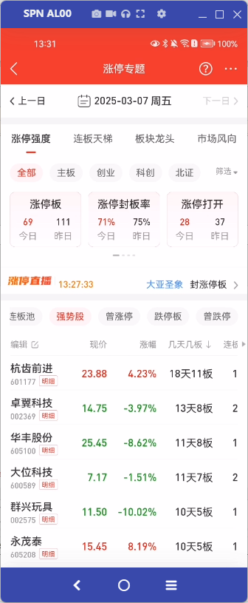 | 当日若为交易日，且时间在9:15及之后，则取TCI协议。已实现可复用
 | TCI协议 | /TQLEX?Entry=HQServ.hq_nlp_misc（pc） app：/TQLEX?Entry=HQServ.hq_nlp_app_misc
 | 请求示例 | [{"ReqId":"1100","Market":"0","blockstyle":"3","BkCode":"","FilterBkCode":"","Zdt":"0","ZdtOld":"0","ZfRange":"0","SortIndex":"4","Sort":"0","Page":"0","PageSize":"100","modname":"module_misc.dll"}]
 | 条件参数 | 参数名 | 参数Id | 说明
 |  | ReqId | ReqId | 固定为1100
 |  | 市场分类 | Market | 0/1/2/3/4/5/6/7/8/9/10/11/12/13/14/15 全部A股(默认)/主板/中小板/创业板/科创板/板块成分股/全部板块/行业板块/概念板块/风格板块/地区板块/北证A股/研究行业二级/深圳A股/上证A股/北证A股
 |  | 板块代码 | BkCode | Market为5时有效，880201
 |  | 过滤板块 | FilterBkCode | 880380，880398
 |  | 过滤类型 | blockstyle | 0-全部 1-过滤ST股和退市整理板 2-过滤未开板次新 3-过滤ST股和退市整理板和过滤未开板次新
 |  | 涨跌停状态 | Zdt | 当前涨跌停状态：0/1/2/3/4/5/6/7/8：全部A股(默认)/自然涨停/一字涨停/连续涨停/自然跌停/一字跌停/连续跌停/涨停/跌停
 |  | 涨跌停状态旧 | ZdtOld | 曾涨跌停状态：0：默认，1：曾涨停，2：曾跌停
 |  | 涨幅范围 | ZfRange | 是否在区间"7%-涨停"内：0：不受条件限制，1：是
 |  | 排序字段 | SortIndex | 排序字段类型：0-25：现价/涨幅/最近一次涨停时间/最近一次跌停时间/几天几板/连续涨停天数/连续跌停天数/板型/封单额/封成比/首次涨停时间/首次跌停时间/最后涨停打开时间/最后跌停打开时间/首次涨停后涨停打开次数/首次涨停后跌停打开次数/最高涨停封单额/最高跌停封单额/涨停金额/涨速（5分钟）/换手率/量比/总金额/主力净流入/大宗净流入/涨停原因
 |  | 排序规则 | Sort | 0：降序，1：升序
 |  | 页码 | Page | 页码，默认0
 |  | 每页数量 | PageSize | 每页数量 每页数量最多 100
 |  | modname | modname | 固定为module_misc.dll
 | 返回结果 | 取值条件 | name | caption | 取值 | 字段取值条件
 |  |  | N001 | string | 证券名称
 |  |  | N002 | string | 证券代码
 |  |  | N003 | string | 次新标识：0：默认，1：次新
 |  |  | N004 | string | 市场类型
 |  |  | N005 | string | 现价
 |  |  | N006 | string | 涨幅
 |  |  | N007 | string | 最近一次涨停时间
 |  |  | N008 | string | 最近一次跌停时间
 |  |  | N009 | string | 几天几板
 |  |  | N010 | string | 连续涨停天数
 |  |  | N011 | string | 连续跌停天数
 |  |  | N012 | string | 板型
 |  |  | N013 | string | 封单额
 |  |  | N014 | string | 封成比
 |  |  | N015 | string | 首次涨停时间
 |  |  | N016 | string | 首次跌停时间
 |  |  | N017 | string | 最后涨停打开时间
 |  |  | N018 | string | 最后跌停打开时间
 |  |  | N019 | string | 首次涨停后涨停打开次数
 |  |  | N020 | string | 首次跌停后跌停打开次数
 |  |  | N021 | string | 最高涨停封单额
 |  |  | N022 | string | 最高跌停封单额
 |  |  | N023 | string | 涨停金额
 |  |  | N024 | string | 涨速（5分钟）
 |  |  | N025 | string | 换手率
 |  |  | N026 | string | 量比
 |  |  | N027 | string | 总金额
 |  |  | N028 | string | 资金净流入
 |  |  | N029 | string | 主力资金净流入
 |  |  | N030 | string | 涨停原因
 | 内容展示 | 市场分类、过滤类型与统计卡片的传参一致。默认按几天几板N006降序排列，先按几板降序排列，再按几天升序排列，只展示几板>1的
 |  | 1.可编辑表头 2.长按列表，可弹出多股同列、加自选、批量添加的悬浮窗 3-字段均可排序 4.单击跳转个股分时 5.如果没有数据，显示暂无相关数据。具体交互见通达信app涨停专题
 |  |  | N001 | 证券名称
 |  |  | N002 | 证券代码 | 点击明细跳转到个股涨跌分析网页（现成网页）
 |  |  | N004 | 市场类型 | 不展示
 |  |  | N005 | 现价 | 保留两位小数，红涨绿跌
 |  |  | N006 | 涨幅 | 乘以100，加上%，红涨绿跌
 |  |  | N009 | 几天几板
 |  |  | N010 | 连板天数 | 加上天
 |  |  | N028 | 净流入 | 保留两位小数。万亿表达法。正数红负数绿
 |  |  | N029 | 主力净额 | 保留两位小数。万亿表达法。正数红负数绿
 |  |  | N025 | 换手率 | 保留两位小数，加上%
 |  |  | N027 | 总金额 | 保留两位小数。万亿表达法

 | 其他则取数据库接口，已实现可复用
 | 接口 | /TQLEX?Entry=CWServ.ph_tdxdatacenter_ztqd
 | 请求示例 | {"Params":['00106','0','3','2025-03-06',4,0]}
 | 数据源表 | 411100011=a,100000004=b,180108000=c,431110000=d,431108000=e
 | 条件参数 | 参数名 | 参数Id | 说明
 |  | 分支 | flag | 00106-强势股个股明细
 |  | 市场分类 | Market | 0-全部 1-主板 3-创业板 4-科创板 7-北证A股
 |  | 过滤类型 | blockstyle | 0.全部 1.过滤ST和退市整理 2.过波未开板次新 3.过滤ST退市整理和未开板次新
 |  | 交易日期 | Tdate | 2025-03-06
 |  | 排序字段类型 | SortIndex | 0-24：现价/涨幅/最近一次涨停时间/最近一次跌停时间/几天几板/连续涨停天数/连续跌停天数/板型/封单额/封成比/首次涨停时间/首次跌停时间/最后涨停打开时间/最后跌停打开时间/首次涨停后涨停打开次数/首次涨停后跌停打开次数/最高涨停封单额/最高跌停封单额/涨停金额/涨速（5分钟）/换手率/量比/总金额/主力净流入/大宗净流入
 |  | 排序规则 | Sort | 0：降序，1：升序
 | 返回结果 | 取值条件 | name | caption | 取值 | 字段取值条件
 |  | (1) a.T002=Tdate and 最大的(a.T002)位于最近五个交易日内 and a.T022 > 1 (2) b.T002=a.T003.且 b.T006=001001; 且a.T003=c.SecuCode 且 a.T003=d.GpCode且a.T003=e.GpCode | xh | 序号 | 从1开始连续增加的整数
 |  |  | N001 | 证券名称 | b.T003
 |  |  | N002 | 证券代码 | a.T003
 |  |  | N004 | 市场类型
 |  |  | N005 | 现价 | c.ClosePrice
 |  |  | N006 | 涨幅 | (c.ClosePrice - c.PrevClosePrice) * 100 / c.PrevClosePrice | 涨红跌绿
 |  |  | N009 | 几天几板 | 几天： 如果Tdate=最大的a.T002,为a.T021,否则为a.T021加到到Tdate的间隔天数 几板： a.T022
 |  |  | N010 | 连板天数 | a.T019
 |  |  | N028 | 净流入 | e.TotleIn_1-e.TotleOut_1 | 万亿表达法
 |  |  | N029 | 大宗净流入 | e.BigIn_1 - e.BigOut_1 | 万亿表达法
 |  |  | N025 | 换手率 | d.DayTurnover | 保留2位小数
 |  |  | N027 | 总金额 | c.TurnoverValue | 万亿表达法

 | 内容展示 | 市场分类、过滤类型与统计卡片的传参一致。
 |  | 日期，通过Tdate来传，根据日历传的日期变动
 |  | 1.可编辑表头 2.长按列表，可弹出多股同列、加自选、批量添加的悬浮窗 3-字段均可排序 4.单击跳转个股分时。具体交互见通达信app涨停专题
 |  |  | N001 | 证券名称
 |  |  | N002 | 证券代码 | 点击明细跳转到个股涨跌分析网页（现成网页）
 |  |  | N004 | 市场类型 | 不展示
 |  |  | N005 | 现价 | 保留两位小数，红涨绿跌
 |  |  | N006 | 涨幅 | 加上%，红涨绿跌
 |  |  | N009 | 几天几板
 |  |  | N010 | 连板天数 | 加上天
 |  |  | N028 | 净流入 | 保留两位小数。万亿表达法。正数红负数绿
 |  |  | N029 | 主力净额 | 保留两位小数。万亿表达法。正数红负数绿
 |  |  | N025 | 换手率 | 保留两位小数
 |  |  | N027 | 总金额 | 保留两位小数。万亿表达法

曾涨停
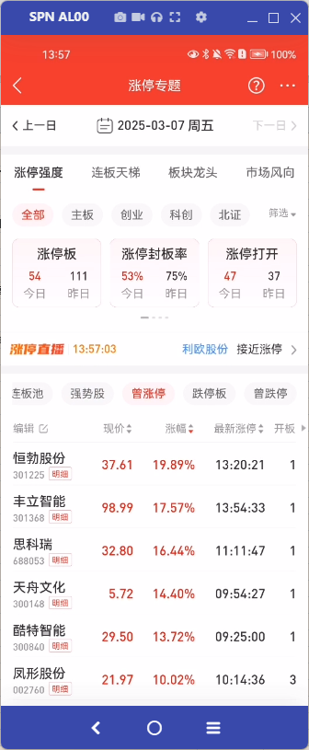 | 当日若为交易日，且时间在9:15及之后，则取TCI协议。已实现可复用
 | TCI协议 | /TQLEX?Entry=HQServ.hq_nlp_misc（pc） app：/TQLEX?Entry=HQServ.hq_nlp_app_misc
 | 请求示例 | [{"ReqId":"1100","Market":"0","blockstyle":"3","Zdt":"0","ZdtOld":"1","ZfRange":"0","SortIndex":"1","Sort":"0","Page":"0","PageSize":"100","modname":"module_misc.dll"}]
 | 条件参数 | 参数名 | 参数Id | 说明
 |  | ReqId | ReqId | 固定为1100
 |  | 市场分类 | Market | 0/1/2/3/4/5/6/7/8/9/10/11/12/13/14/15 全部A股(默认)/主板/中小板/创业板/科创板/板块成分股/全部板块/行业板块/概念板块/风格板块/地区板块/北证A股/研究行业二级/深圳A股/上证A股/北证A股
 |  | 板块代码 | BkCode | Market为5时有效，880201
 |  | 过滤板块 | FilterBkCode | 880380，880398
 |  | 过滤类型 | blockstyle | 0-全部 1-过滤ST股和退市整理板 2-过滤未开板次新 3-过滤ST股和退市整理板和过滤未开板次新
 |  | 涨跌停状态 | Zdt | 当前涨跌停状态：0/1/2/3/4/5/6/7/8：全部A股(默认)/自然涨停/一字涨停/连续涨停/自然跌停/一字跌停/连续跌停/涨停/跌停
 |  | 涨跌停状态旧 | ZdtOld | 曾涨跌停状态：0：默认，1：曾涨停，2：曾跌停
 |  | 涨幅范围 | ZfRange | 是否在区间"7%-涨停"内：0：不受条件限制，1：是
 |  | 排序字段 | SortIndex | 排序字段类型：0-25：现价/涨幅/最近一次涨停时间/最近一次跌停时间/几天几板/连续涨停天数/连续跌停天数/板型/封单额/封成比/首次涨停时间/首次跌停时间/最后涨停打开时间/最后跌停打开时间/首次涨停后涨停打开次数/首次涨停后跌停打开次数/最高涨停封单额/最高跌停封单额/涨停金额/涨速（5分钟）/换手率/量比/总金额/主力净流入/大宗净流入/涨停原因
 |  | 排序规则 | Sort | 0：降序，1：升序
 |  | 页码 | Page | 页码，默认0
 |  | 每页数量 | PageSize | 每页数量 每页数量最多 100
 |  | modname | modname | 固定为module_misc.dll
 | 返回结果 | 取值条件 | name | caption | 取值 | 字段取值条件
 |  |  | N001 | string | 证券名称
 |  |  | N002 | string | 证券代码
 |  |  | N003 | string | 次新标识：0：默认，1：次新
 |  |  | N004 | string | 市场类型
 |  |  | N005 | string | 现价
 |  |  | N006 | string | 涨幅
 |  |  | N007 | string | 最近一次涨停时间
 |  |  | N008 | string | 最近一次跌停时间
 |  |  | N009 | string | 几天几板
 |  |  | N010 | string | 连续涨停天数
 |  |  | N011 | string | 连续跌停天数
 |  |  | N012 | string | 板型
 |  |  | N013 | string | 封单额
 |  |  | N014 | string | 封成比
 |  |  | N015 | string | 首次涨停时间
 |  |  | N016 | string | 首次跌停时间
 |  |  | N017 | string | 最后涨停打开时间
 |  |  | N018 | string | 最后跌停打开时间
 |  |  | N019 | string | 首次涨停后涨停打开次数
 |  |  | N020 | string | 首次跌停后跌停打开次数
 |  |  | N021 | string | 最高涨停封单额
 |  |  | N022 | string | 最高跌停封单额
 |  |  | N023 | string | 涨停金额
 |  |  | N024 | string | 涨速（5分钟）
 |  |  | N025 | string | 换手率
 |  |  | N026 | string | 量比
 |  |  | N027 | string | 总金额
 |  |  | N028 | string | 资金净流入
 |  |  | N029 | string | 主力资金净流入
 |  |  | N030 | string | 涨停原因
 | 内容展示 | 市场分类、过滤类型与统计卡片的传参一致
 |  | 1.可编辑表头 2.长按列表，可弹出多股同列、加自选、批量添加的悬浮窗 3-字段均可排序 4.单击跳转个股分时 5.如果没有数据，显示暂无相关数据。具体交互见通达信app涨停专题
 |  |  | N001 | 证券名称
 |  |  | N002 | 证券代码 | 点击明细跳转到个股涨跌分析网页（现成网页）
 |  |  | N004 | 市场类型 | 不展示
 |  |  | N005 | 现价 | 保留两位小数，红涨绿跌
 |  |  | N006 | 涨幅 | 乘以100，加上%，红涨绿跌
 |  |  | N007 | 最新涨停 | 转成YY:MM:DD
 |  |  | N019 | 首次涨停后涨停打开次数 | 加上次
 |  |  | N023 | 涨停金额 | 保留两位小数。万亿表达法。红色
 |  |  | N025 | 换手率 | 保留两位小数
 |  |  | N027 | 总金额 | 保留两位小数。万亿表达法

 | 其他则取数据库接口，已实现可复用
 | 接口 | /TQLEX?Entry=CWServ.ph_tdxdatacenter_ztqd
 | 请求示例 | {"Params":['00104','0','3','2025-03-06',1,0]}
 | 数据源表 | 411100011=a,100000004=b,180108000=c,431110000=d,431108000=e
 | 条件参数 | 参数名 | 参数Id | 说明
 |  | 分支 | flag | 00104-曾涨停个股明细
 |  | 市场分类 | Market | 0-全部 1-主板 3-创业板 4-科创板 7-北证A股
 |  | 过滤类型 | blockstyle | 0.全部 1.过滤ST和退市整理 2.过波未开板次新 3.过滤ST退市整理和未开板次新
 |  | 交易日期 | Tdate | 2025-03-06
 |  | 排序字段类型 | SortIndex | 0-24：现价/涨幅/最近一次涨停时间/最近一次跌停时间/几天几板/连续涨停天数/连续跌停天数/板型/封单额/封成比/首次涨停时间/首次跌停时间/最后涨停打开时间/最后跌停打开时间/首次涨停后涨停打开次数/首次涨停后跌停打开次数/最高涨停封单额/最高跌停封单额/涨停金额/涨速（5分钟）/换手率/量比/总金额/主力净流入/大宗净流入
 |  | 排序规则 | Sort | 0：降序，1：升序
 | 返回结果 | 取值条件 | name | caption | 取值 | 字段取值条件
 |  | 1、限定 a.T002=Tdate 且 a.T001=3; 2、限定 b.T002=a.T003.且 b.T006=001001; 3、a.T003=c.SecuCode 4、a.T003=d.GpCode | xh | 序号 | 从1开始连续增加的整数
 |  |  | N001 | 证券名称 | b.T003
 |  |  | N002 | 证券代码 | a.T003
 |  |  | N004 | 市场类型 | 不展示
 |  |  | N005 | 现价 | c.ClosePrice
 |  |  | N006 | 涨幅 | (c.ClosePrice - c.PrevClosePrice) * 100 / c.PrevClosePrice | 涨红跌绿
 |  |  | N007 | 最新涨停
 |  |  | N019 | 开板次数 | a.T010
 |  |  | N023 | 涨停金额 | a.T025 | 字体红色显示
 |  |  | N025 | 换手率 | d.DayTurnover | 保留2位小数
 |  |  | N027 | 总金额 | c.TurnoverValue | 万亿表达法

 | 内容展示 | 市场分类、过滤类型与统计卡片的传参一致。
 |  | 日期，通过Tdate来传，根据日历传的日期变动
 |  | 1.可编辑表头 2.长按列表，可弹出多股同列、加自选、批量添加的悬浮窗 3-字段均可排序 4.单击跳转个股分时。具体交互见通达信app涨停专题
 |  |  | N001 | 证券名称
 |  |  | N002 | 证券代码 | 点击明细跳转到个股涨跌分析网页（现成网页）
 |  |  | N004 | 市场类型 | 不展示
 |  |  | N005 | 现价 | 保留两位小数，红涨绿跌
 |  |  | N006 | 涨幅 | 加上%，红涨绿跌
 |  |  | N007 | 最新涨停
 |  |  | N019 | 开板次数 | 加上天
 |  |  | N023 | 涨停金额 | 保留两位小数。万亿表达法。红色
 |  |  | N025 | 换手率 | 保留两位小数
 |  |  | N027 | 总金额 | 保留两位小数。万亿表达法

跌停板
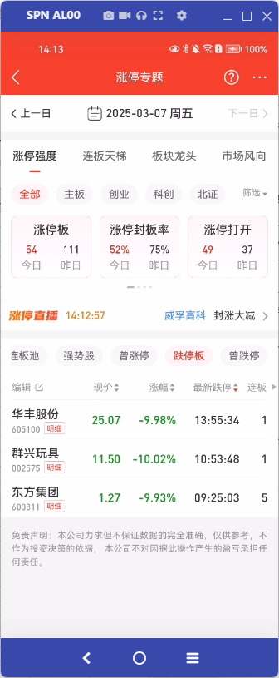 | 当日若为交易日，且时间在9:15及之后，则取TCI协议。已实现可复用
 | TCI协议 | /TQLEX?Entry=HQServ.hq_nlp_misc（pc） app：/TQLEX?Entry=HQServ.hq_nlp_app_misc
 | 请求示例 | [{"ReqId":"1100","Market":"0","blockstyle":"3","Zdt":"8","ZdtOld":"0","ZfRange":"0","SortIndex":"3","Sort":"0","Page":"0","PageSize":"100","modname":"module_misc.dll"}]
 | 条件参数 | 参数名 | 参数Id | 说明
 |  | ReqId | ReqId | 固定为1100
 |  | 市场分类 | Market | 0/1/2/3/4/5/6/7/8/9/10/11/12/13/14/15 全部A股(默认)/主板/中小板/创业板/科创板/板块成分股/全部板块/行业板块/概念板块/风格板块/地区板块/北证A股/研究行业二级/深圳A股/上证A股/北证A股
 |  | 板块代码 | BkCode | Market为5时有效，880201
 |  | 过滤板块 | FilterBkCode | 880380，880398
 |  | 过滤类型 | blockstyle | 0-全部 1-过滤ST股和退市整理板 2-过滤未开板次新 3-过滤ST股和退市整理板和过滤未开板次新
 |  | 涨跌停状态 | Zdt | 当前涨跌停状态：0/1/2/3/4/5/6/7/8：全部A股(默认)/自然涨停/一字涨停/连续涨停/自然跌停/一字跌停/连续跌停/涨停/跌停
 |  | 涨跌停状态旧 | ZdtOld | 曾涨跌停状态：0：默认，1：曾涨停，2：曾跌停
 |  | 涨幅范围 | ZfRange | 是否在区间"7%-涨停"内：0：不受条件限制，1：是
 |  | 排序字段 | SortIndex | 排序字段类型：0-25：现价/涨幅/最近一次涨停时间/最近一次跌停时间/几天几板/连续涨停天数/连续跌停天数/板型/封单额/封成比/首次涨停时间/首次跌停时间/最后涨停打开时间/最后跌停打开时间/首次涨停后涨停打开次数/首次涨停后跌停打开次数/最高涨停封单额/最高跌停封单额/涨停金额/涨速（5分钟）/换手率/量比/总金额/主力净流入/大宗净流入/涨停原因
 |  | 排序规则 | Sort | 0：降序，1：升序
 |  | 页码 | Page | 页码，默认0
 |  | 每页数量 | PageSize | 每页数量 每页数量最多 100
 |  | modname | modname | 固定为module_misc.dll
 | 返回结果 | 取值条件 | name | caption | 取值 | 字段取值条件
 |  |  | N001 | string | 证券名称
 |  |  | N002 | string | 证券代码
 |  |  | N003 | string | 次新标识：0：默认，1：次新
 |  |  | N004 | string | 市场类型
 |  |  | N005 | string | 现价
 |  |  | N006 | string | 涨幅
 |  |  | N007 | string | 最近一次涨停时间
 |  |  | N008 | string | 最近一次跌停时间
 |  |  | N009 | string | 几天几板
 |  |  | N010 | string | 连续涨停天数
 |  |  | N011 | string | 连续跌停天数
 |  |  | N012 | string | 板型
 |  |  | N013 | string | 封单额
 |  |  | N014 | string | 封成比
 |  |  | N015 | string | 首次涨停时间
 |  |  | N016 | string | 首次跌停时间
 |  |  | N017 | string | 最后涨停打开时间
 |  |  | N018 | string | 最后跌停打开时间
 |  |  | N019 | string | 首次涨停后涨停打开次数
 |  |  | N020 | string | 首次跌停后跌停打开次数
 |  |  | N021 | string | 最高涨停封单额
 |  |  | N022 | string | 最高跌停封单额
 |  |  | N023 | string | 涨停金额
 |  |  | N024 | string | 涨速（5分钟）
 |  |  | N025 | string | 换手率
 |  |  | N026 | string | 量比
 |  |  | N027 | string | 总金额
 |  |  | N028 | string | 资金净流入
 |  |  | N029 | string | 主力资金净流入
 |  |  | N030 | string | 涨停原因
 | 内容展示 | 市场分类、过滤类型与统计卡片的传参一致
 |  | 1.可编辑表头 2.长按列表，可弹出多股同列、加自选、批量添加的悬浮窗 3-字段均可排序 4.单击跳转个股分时 5.如果没有数据，显示暂无相关数据。具体交互见通达信app涨停专题
 |  |  | N001 | 证券名称
 |  |  | N002 | 证券代码 | 点击明细跳转到个股涨跌分析网页（现成网页）
 |  |  | N004 | 市场类型 | 不展示
 |  |  | N005 | 现价 | 保留两位小数，红涨绿跌
 |  |  | N006 | 涨幅 | 乘以100，加上%，红涨绿跌
 |  |  | N008 | 最新跌停 | 转成YY:MM:DD
 |  |  | N011 | 连板天数 | 加上天
 |  |  | N012 | 板型
 |  |  | N013 | 封单额 | 保留两位小数。万亿表达法
 |  |  | N014 | 封成比 | 保留两位小数
 |  |  | N016 | 首次跌停 | 转成YY:MM:DD
 |  |  | N020 | 开板次数 | 加上次
 |  |  | N027 | 总金额 | 保留两位小数。万亿表达法

 | 其他则取数据库接口，已实现可复用
 | 接口 | /TQLEX?Entry=CWServ.ph_tdxdatacenter_ztqd
 | 请求示例 | {"Params":['00103','0','3','2025-03-06',3,0]}
 | 数据源表 | 411100011=a,100000004=b,180108000=c
 | 条件参数 | 参数名 | 参数Id | 说明
 |  | 分支 | flag | 00104-曾涨停个股明细
 |  | 市场分类 | Market | 0-全部 1-主板 3-创业板 4-科创板 7-北证A股
 |  | 过滤类型 | blockstyle | 0.全部 1.过滤ST和退市整理 2.过波未开板次新 3.过滤ST退市整理和未开板次新
 |  | 交易日期 | Tdate | 2025-03-06
 |  | 排序字段类型 | SortIndex | 0-24：现价/涨幅/最近一次涨停时间/最近一次跌停时间/几天几板/连续涨停天数/连续跌停天数/板型/封单额/封成比/首次涨停时间/首次跌停时间/最后涨停打开时间/最后跌停打开时间/首次涨停后涨停打开次数/首次涨停后跌停打开次数/最高涨停封单额/最高跌停封单额/涨停金额/涨速（5分钟）/换手率/量比/总金额/主力净流入/大宗净流入
 |  | 排序规则 | Sort | 0：降序，1：升序
 | 返回结果 | 取值条件 | name | caption | 取值 | 字段取值条件
 |  | 1、限定 a.T002=Tdate 且 a.T001=0; 2、限定 b.T002=a.T003.且 b.T006=001001; 3、a.T003=c.SecuCode | xh | 序号 | 从1开始连续增加的整数
 |  |  | N001 | 证券名称 | b.T003
 |  |  | N002 | 证券代码 | a.T003
 |  |  | N004 | 市场类型 | 不展示
 |  |  | N005 | 现价 | c.ClosePrice
 |  |  | N006 | 涨幅 | (c.ClosePrice - c.PrevClosePrice) * 100 / c.PrevClosePrice | 涨红跌绿
 |  |  | N011 | 连板天数 | a.T019
 |  |  | N012 | 板型 | a.T024
 |  |  | N013 | 封单额 | a.T005 | 万亿表达法
 |  |  | N014 | 封成比 | a.T018 | 保留2位小数
 |  |  | N016 | 首次跌停 | a.T007

 |  |  | N020 | 开板次数 | a.T011
 |  |  | N027 | 总金额 | c.TurnoverValue | 万亿表达法
 |  |  | N008 | 最新跌停

 | 内容展示 | 市场分类、过滤类型与统计卡片的传参一致。
 |  | 日期，通过Tdate来传，根据日历传的日期变动
 |  | 1.可编辑表头 2.长按列表，可弹出多股同列、加自选、批量添加的悬浮窗 3-字段均可排序 4.单击跳转个股分时。具体交互见通达信app涨停专题
 |  |  | N001 | 证券名称
 |  |  | N002 | 证券代码 | 点击明细跳转到个股涨跌分析网页（现成网页）
 |  |  | N004 | 市场类型 | 不展示
 |  |  | N005 | 现价 | 保留两位小数，红涨绿跌
 |  |  | N006 | 涨幅 | 加上%，红涨绿跌
 |  |  | N008 | 最新跌停
 |  |  | N011 | 连板天数 | 加上天
 |  |  | N013 | 封单额 | 保留两位小数。万亿表达法
 |  |  | N014 | 封成比 | 保留两位小数
 |  |  | N016 | 首次跌停
 |  |  | N020 | 开板次数 | 加上次
 |  |  | N027 | 总金额 | 保留两位小数。万亿表达法

曾跌停
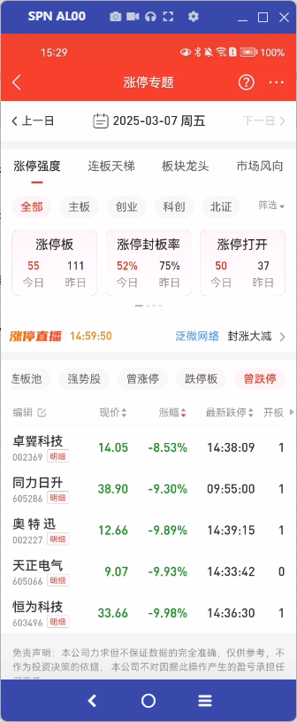 | 当日若为交易日，且时间在9:15及之后，则取TCI协议。已实现可复用
 | TCI协议 | /TQLEX?Entry=HQServ.hq_nlp_misc（pc） app：/TQLEX?Entry=HQServ.hq_nlp_app_misc
 | 请求示例 | [{"ReqId":"1100","Market":"0","blockstyle":"3","Zdt":"0","ZdtOld":"2","ZfRange":"0","SortIndex":"1","Sort":"0","Page":"0","PageSize":"100","modname":"module_misc.dll"}]
 | 条件参数 | 参数名 | 参数Id | 说明
 |  | ReqId | ReqId | 固定为1100
 |  | 市场分类 | Market | 0/1/2/3/4/5/6/7/8/9/10/11/12/13/14/15 全部A股(默认)/主板/中小板/创业板/科创板/板块成分股/全部板块/行业板块/概念板块/风格板块/地区板块/北证A股/研究行业二级/深圳A股/上证A股/北证A股
 |  | 板块代码 | BkCode | Market为5时有效，880201
 |  | 过滤板块 | FilterBkCode | 880380，880398
 |  | 过滤类型 | blockstyle | 0-全部 1-过滤ST股和退市整理板 2-过滤未开板次新 3-过滤ST股和退市整理板和过滤未开板次新
 |  | 涨跌停状态 | Zdt | 当前涨跌停状态：0/1/2/3/4/5/6/7/8：全部A股(默认)/自然涨停/一字涨停/连续涨停/自然跌停/一字跌停/连续跌停/涨停/跌停
 |  | 涨跌停状态旧 | ZdtOld | 曾涨跌停状态：0：默认，1：曾涨停，2：曾跌停
 |  | 涨幅范围 | ZfRange | 是否在区间"7%-涨停"内：0：不受条件限制，1：是
 |  | 排序字段 | SortIndex | 排序字段类型：0-25：现价/涨幅/最近一次涨停时间/最近一次跌停时间/几天几板/连续涨停天数/连续跌停天数/板型/封单额/封成比/首次涨停时间/首次跌停时间/最后涨停打开时间/最后跌停打开时间/首次涨停后涨停打开次数/首次涨停后跌停打开次数/最高涨停封单额/最高跌停封单额/涨停金额/涨速（5分钟）/换手率/量比/总金额/主力净流入/大宗净流入/涨停原因
 |  | 排序规则 | Sort | 0：降序，1：升序
 |  | 页码 | Page | 页码，默认0
 |  | 每页数量 | PageSize | 每页数量 每页数量最多 100
 |  | modname | modname | 固定为module_misc.dll
 | 返回结果 | 取值条件 | name | caption | 取值 | 字段取值条件
 |  |  | N001 | string | 证券名称
 |  |  | N002 | string | 证券代码
 |  |  | N003 | string | 次新标识：0：默认，1：次新
 |  |  | N004 | string | 市场类型
 |  |  | N005 | string | 现价
 |  |  | N006 | string | 涨幅
 |  |  | N007 | string | 最近一次涨停时间
 |  |  | N008 | string | 最近一次跌停时间
 |  |  | N009 | string | 几天几板
 |  |  | N010 | string | 连续涨停天数
 |  |  | N011 | string | 连续跌停天数
 |  |  | N012 | string | 板型
 |  |  | N013 | string | 封单额
 |  |  | N014 | string | 封成比
 |  |  | N015 | string | 首次涨停时间
 |  |  | N016 | string | 首次跌停时间
 |  |  | N017 | string | 最后涨停打开时间
 |  |  | N018 | string | 最后跌停打开时间
 |  |  | N019 | string | 首次涨停后涨停打开次数
 |  |  | N020 | string | 首次跌停后跌停打开次数
 |  |  | N021 | string | 最高涨停封单额
 |  |  | N022 | string | 最高跌停封单额
 |  |  | N023 | string | 涨停金额
 |  |  | N024 | string | 涨速（5分钟）
 |  |  | N025 | string | 换手率
 |  |  | N026 | string | 量比
 |  |  | N027 | string | 总金额
 |  |  | N028 | string | 资金净流入
 |  |  | N029 | string | 主力资金净流入
 |  |  | N030 | string | 涨停原因
 | 内容展示 | 市场分类、过滤类型与统计卡片的传参一致
 |  | 1.可编辑表头 2.长按列表，可弹出多股同列、加自选、批量添加的悬浮窗 3-字段均可排序 4.单击跳转个股分时 5.如果没有数据，显示暂无相关数据。具体交互见通达信app涨停专题
 |  |  | N001 | 证券名称
 |  |  | N002 | 证券代码 | 点击明细跳转到个股涨跌分析网页（现成网页）
 |  |  | N004 | 市场类型 | 不展示
 |  |  | N005 | 现价 | 保留两位小数，红涨绿跌
 |  |  | N006 | 涨幅 | 乘以100，加上%，红涨绿跌
 |  |  | N008 | 最新跌停 | 转成YY:MM:DD
 |  |  | N020 | 开板次数 | 加上次
 |  |  | N025 | 换手率 | 保留两位小数
 |  |  | N027 | 总金额 | 保留两位小数。万亿表达法

 | 其他则取数据库接口，已实现可复用
 | 接口 | /TQLEX?Entry=CWServ.ph_tdxdatacenter_ztqd
 | 请求示例 | {"Params":['00105','0','3','2025-03-05',1,0]}
 | 数据源表 | 411100011=a,100000004=b,180108000=c, 431110000=d
 | 条件参数 | 参数名 | 参数Id | 说明
 |  | 分支 | flag | 00104-曾涨停个股明细
 |  | 市场分类 | Market | 0-全部 1-主板 3-创业板 4-科创板 7-北证A股
 |  | 过滤类型 | blockstyle | 0.全部 1.过滤ST和退市整理 2.过波未开板次新 3.过滤ST退市整理和未开板次新
 |  | 交易日期 | Tdate | 2025-03-06
 |  | 排序字段类型 | SortIndex | 0-24：现价/涨幅/最近一次涨停时间/最近一次跌停时间/几天几板/连续涨停天数/连续跌停天数/板型/封单额/封成比/首次涨停时间/首次跌停时间/最后涨停打开时间/最后跌停打开时间/首次涨停后涨停打开次数/首次涨停后跌停打开次数/最高涨停封单额/最高跌停封单额/涨停金额/涨速（5分钟）/换手率/量比/总金额/主力净流入/大宗净流入
 |  | 排序规则 | Sort | 0：降序，1：升序
 | 返回结果 | 取值条件 | name | caption | 取值 | 字段取值条件
 |  | 1、限定 a.T002=Tdate 且 a.T001=2; 2、限定 b.T002=a.T003.且 b.T006=001001; 3、a.T003=c.SecuCode 4、a.T003=d.GpCode | xh | 序号 | 从1开始连续增加的整数
 |  |  | N001 | 证券名称 | b.T003
 |  |  | N002 | 证券代码 | a.T003
 |  |  | N005 | 现价 | c.ClosePrice
 |  |  | N006 | 涨幅 | (c.ClosePrice - c.PrevClosePrice) * 100 / c.PrevClosePrice | 涨红跌绿

 |  |  | N020 | 开板次数 | a.T011
 |  |  | N025 | 换手率 | d.DayTurnover | 保留2位小数

 |  |  | N027 | 总金额 | c.TurnoverValue | 万亿表达法
 |  |  | N004 | 市场类型
 |  |  | N008 | 最新跌停

 | 内容展示 | 市场分类、过滤类型与统计卡片的传参一致。
 |  | 日期，通过Tdate来传，根据日历传的日期变动
 |  | 1.可编辑表头 2.长按列表，可弹出多股同列、加自选、批量添加的悬浮窗 3-字段均可排序 4.单击跳转个股分时。具体交互见通达信app涨停专题
 |  |  | N001 | 证券名称
 |  |  | N002 | 证券代码 | 点击明细跳转到个股涨跌分析网页（现成网页）
 |  |  | N004 | 市场类型 | 不展示
 |  |  | N005 | 现价 | 保留两位小数，红涨绿跌
 |  |  | N006 | 涨幅 | 加上%，红涨绿跌
 |  |  | N008 | 最新跌停
 |  |  | N020 | 开板次数 | 加上次
 |  |  | N025 | 换手率 | 保留两位小数
 |  |  | N027 | 总金额 | 保留两位小数。万亿表达法

